BITOSSI
IMMAGINE | CODICE | DESCRIZIONE | MODELLO | MATERIALE | Q.TA' | N PEZZI | PREZZO PUBBLICO | VALORE PREZZO PUBBLICO
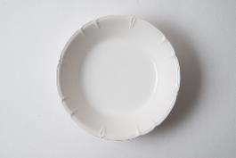 | AMA00016 | AMA00016 INSALATIERA CM.26 AMALFI BIANCO | AMALFI | PORCELLANA | 2 | 2 | 30.00 | 60.00
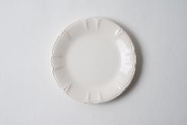 | AMA00028 | PIATTO PORTATA CM.31 AMALFI BIANCO | AMALFI | PORCELLANA | 13 | 13 | 35.00 | 455.00
 | AMA00199 | AMA00199 TERNA AMALFI BIANCO BORDINO GRI | AMALFI | PORCELLANA | 1 | 1 | 39.00 | 39.00
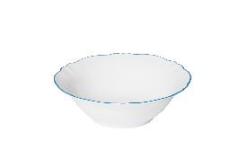 | AMA00316 | INSALATIERA CM.26 AMALFI AZZURRO | AMALFI | PORCELLANA | 7 | 7 | 33.00 | 231.00
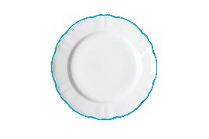 | AMA00328 | PIATTO PORTATA CM.31 AMALFI AZZURRO | AMALFI | PORCELLANA | 14 | 14 | 38.00 | 532.00
 | BER00002 | PIATTO FRUTTA MELA | SORBETTO | STONEWARE | 11 | 11 | 11.00 | 121.00
 | BER00016 | INSALATIERA CM.25 MELA | SORBETTO | STONEWARE | 186 | 186 | 33.00 | 6,138.00
 | BER00116 | INSALATIERA CM.25 CIPRIA | SORBETTO | STONEWARE | 19 | 19 | 33.00 | 627.00
 | BER00128 | VASSOIO TONDO CM.30 CIPRIA | SORBETTO | STONEWARE | 2 | 2 | 33.00 | 66.00
 | BER00216 | INSALATIERA CM.25 LIQUIRIZIA | SORBETTO | STONEWARE | 4 | 4 | 33.00 | 132.00
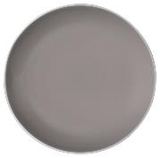 | BER00228 | VASSOIO TONDO CM.30 LIQUIRIZIA | SORBETTO | STONEWARE | 8 | 8 | 33.00 | 264.00
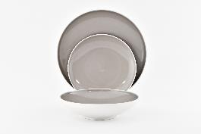 | BER00289 | SET TAVOLA 12 PZ LIQUIRIZIA | SORBETTO | STONEWARE | 1 | 12 | 139.00 | 139.00
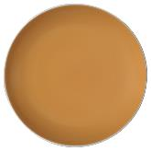 | BER01006 | BER01006 PIATTO FONDO MANGO | SORBETTO | STONEWARE | 11 | 11 | 11.00 | 121.00
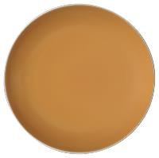 | BER01028 | VASSOIO TONDO CM.30 MANGO | SORBETTO | STONEWARE | 353 | 353 | 33.00 | 11,649.00
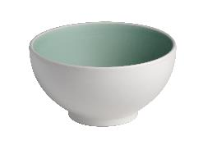 | BER01410 | COPPETTA CM.13 MENTA | SORBETTO | STONEWARE | 8 | 8 | 11.00 | 88.00
 | BER01411 | BER01411 SET 4 COPPETTA CM.13 MENTA | SORBETTO | STONEWARE | 139 | 556 | 49.00 | 6,811.00
 | BER01452 | BER01452 SET 4 TAZZA CAFFE C/P MENTA | SORBETTO | STONEWARE | 33 | 132 | 59.00 | 1,947.00
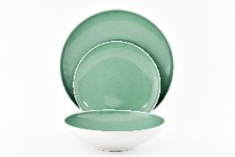 | BER01489 | BER01489 SET TAVOLA 12 PZ MENTA | SORBETTO | STONEWARE | 13 | 156 | 139.00 | 1,807.00
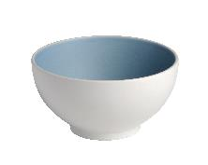 | BER01511 | SET 4 COPPETTA CM.13 MIRTILLO | SORBETTO | STONEWARE | 25 | 100 | 49.00 | 1,225.00
 | BER01516 | INSALATIERA CM.25 MIRTILLO | SORBETTO | STONEWARE | 17 | 17 | 33.00 | 561.00
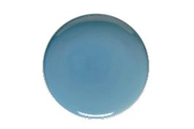 | BER01528 | VASSOIO TONDO CM.30 MIRTILLO | SORBETTO | STONEWARE | 32 | 32 | 33.00 | 1,056.00
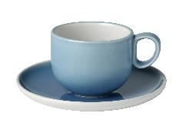 | BER01552 | SET 4 TAZZA CAFFE C/P MIRTILLO | SORBETTO | STONEWARE | 12 | 48 | 59.00 | 708.00
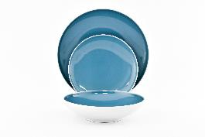 | BER01589 | BER01589 SET TAVOLA 12 PZ MIRTILLO | SORBETTO | STONEWARE | 14 | 168 | 139.00 | 1,946.00
 | BER01611 | BER01611 SET 4 COPPETTE ICE | SORBETTO | STONEWARE | 158 | 623 | 49.00 | 7,742.00
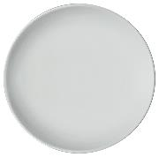 | BER01628 | VASSOIO TONDO CM.30 ICE | SORBETTO | STONEWARE | 48 | 48 | 33.00 | 1,584.00
 | BER01652 | BER01652 SET 4 TAZZA CAFFE C/P ICE | SORBETTO | STONEWARE | 50 | 200 | 59.00 | 2,950.00
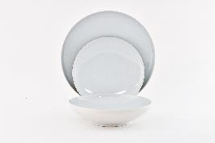 | BER01689 | BER01689 SET TAVOLA 12 PZ ICE | SORBETTO | STONEWARE | 23 | 276 | 139.00 | 3,197.00
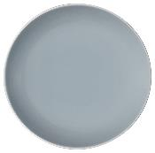 | BER01728 | VASSOIO TONDO CM.30 STONE | SORBETTO | STONEWARE | 2 | 2 | 33.00 | 66.00
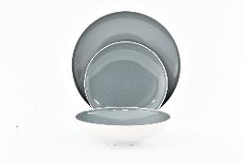 | BER01789 | SET TAVOLA 12 PZ STONE | SORBETTO | STONEWARE | 6 | 72 | 139.00 | 834.00
 | BER01711 | SET 4 COPPETTA CM.13 STONE | SORBETTO | STONEWARE | 29 | 116 | 49.00 | 1,421.00
 | BER01761 | ZUCCHERIERA STONE | SORBETTO | STONEWARE | 14 | 14 | 20.00 | 280.00
 | BER10059 | BER10059 TERNA SORBETTO | SORBETTO | STONEWARE | 68 | 68 | 39.00 | 2,652.00
 | BER10060 | BER10060 TERNA SORBETTO ICE | SORBETTO | STONEWARE | 74 | 74 | 39.00 | 2,886.00
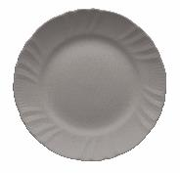 | BIE01301 | PIATTO PIANO CM.28 ROMANTIC TORTORA | ROMANTIC | IRONSTONE | 11 | 11 | 15.00 | 165.00
 | BIE01302 | PIATTO FRUTTA CM.20 ROMANTIC TORTORA | ROMANTIC | IRONSTONE | 8 | 8 | 12.00 | 96.00
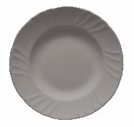 | BIE01306 | PIATTO FONDO CM.22 ROMANTIC TORTORA | ROMANTIC | IRONSTONE | 7 | 7 | 15.00 | 105.00
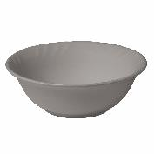 | BIE01310 | COPPETTA CM.15 ROMANTIC TORTORA | ROMANTIC | IRONSTONE | 50 | 50 | 14.00 | 700.00
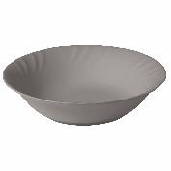 | BIE01317 | INSALATIERA CM.28 ROMANTIC TORTORA | ROMANTIC | IRONSTONE | 22 | 22 | 35.00 | 770.00
 | BIE01501 | PIATTO PIANO CM.28 ROMANTIC CARTA ZUCCHE | ROMANTIC | IRONSTONE | 7 | 7 | 15.00 | 105.00
 | BIE01502 | PIATTO FRUTTA CM.20 ROMANTIC CARTA ZUCCH | ROMANTIC | IRONSTONE | 7 | 7 | 12.00 | 84.00
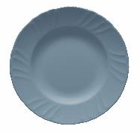 | BIE01506 | PIATTO FONDO CM.22 ROMANTIC CARTA ZUCCHE | ROMANTIC | IRONSTONE | 6 | 6 | 15.00 | 90.00
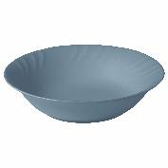 | BIE01517 | INSALATIERA CM.28 ROMANTIC CARTA ZUCCHER | ROMANTIC | IRONSTONE | 8 | 8 | 35.00 | 280.00
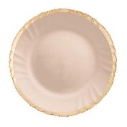 | BIE10034 | P.PIANO CM.28 FILO ORO ROM.CIPRIA | ROMANTIC | IRONSTONE | 6 | 6 | 39.00 | 234.00
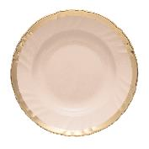 | BIE10036 | P.FONDO CM.22 FILO ORO ROM.CIPRIA | ROMANTIC | IRONSTONE | 2 | 2 | 39.00 | 78.00
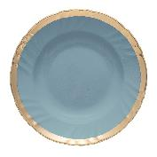 | BIE10066 | P.FONDO CM.22 FILO ORO ROM. CARTA ZUCCH | ROMANTIC | IRONSTONE | 1 | 1 | 39.00 | 39.00
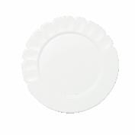 | CER00001 | PIATTO PIANO CM.26 BIANCO | CERAMIX | STONEWARE | 8 | 8 | 20.00 | 160.00
 | CER00002 | PIATTO FRUTTA CM.21 BIANCO | CERAMIX | STONEWARE | 5 | 5 | 15.00 | 75.00
 | CER00006 | PIATTO FONDO CM.17 BIANCO | CERAMIX | STONEWARE | 5 | 5 | 20.00 | 100.00
 | CER00016 | INSALATIERA CM.24 BIANCO | CERAMIX | STONEWARE | 45 | 45 | 50.00 | 2,250.00
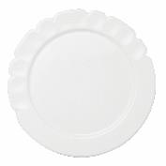 | CER00028 | VASSOIO TONDO CM.33 BIANCO | CERAMIX | STONEWARE | 47 | 47 | 40.00 | 1,880.00
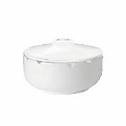 | CER00060 | ZUCCHERIERA C/COP BIANCO | CERAMIX | STONEWARE | 11 | 11 | 30.00 | 330.00
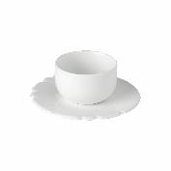 | CER00071 | CER00071 SET 4 TAZZE CAFFE C/P | CERAMIX | STONEWARE | 27 | 108 | 70.00 | 1,890.00
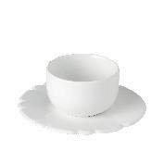 | CER00072 | CER00072 SET 4 TAZZE TE C/P | CERAMIX | STONEWARE | 34 | 136 | 75.00 | 2,550.00
 | FTB00401 | BARAT. ZUCCHERO CERAMICA h.19,5 CM. | LA TAVOLA SCOMPOSTA | CERAMICA | 10 | 10 | 60.00 | 600.00
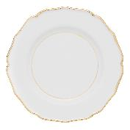 | GLA00201 | PIATTO PIANO CM.27 DOPPIO FILO ORO | GLAMOUR FILO ORO | PORCELLANA | 63 | 63 | 30.00 | 1,890.00
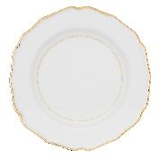 | GLA00202 | PIATTO FRUTTA CM.21 DOPPIO FILO ORO | GLAMOUR FILO ORO | PORCELLANA | 77 | 77 | 25.00 | 1,925.00
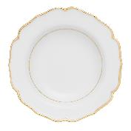 | GLA00206 | PIATTO FONDO CM.23 DOPPIO FILO ORO | GLAMOUR FILO ORO | PORCELLANA | 7 | 7 | 30.00 | 210.00
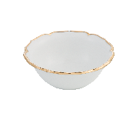 | GLA00210 | COPPETTA CM.14 DOPPIO FILO ORO | GLAMOUR FILO ORO | PORCELLANA | 100 | 100 | 25.00 | 2,500.00
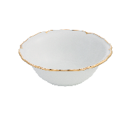 | GLA00216 | INSALATIERA CM.23 DOPPIO FILO ORO | GLAMOUR FILO ORO | PORCELLANA | 62 | 62 | 35.00 | 2,170.00
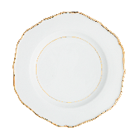 | GLA00228 | VASSOIO TONDO CM.30 DOPPIO FILO ORO | GLAMOUR FILO ORO | PORCELLANA | 67 | 67 | 45.00 | 3,015.00
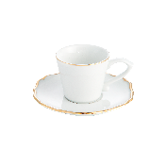 | GLA00251 | TAZZA CAFFE C/P DOPPIO FILO ORO | GLAMOUR FILO ORO | PORCELLANA | 112 | 112 | 40.00 | 4,480.00
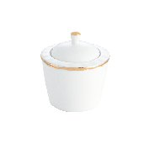 | GLA00261 | ZUCCHERIERA C/COP DOPPIO FILO ORO | GLAMOUR FILO ORO | PORCELLANA | 69 | 69 | 30.00 | 2,070.00
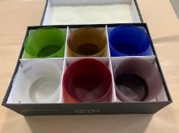 | OVV02601 | OVV02601 SET 6 TUMBLER ASSORTITI | DISEGUALE | VETRO SATINATO | 41 | 246 | 79.00 | 3,239.00
 | SIG00212 | SET 2 COPPETTE BIANCO/VERDE/AZZURRO | DISEGUALE | CERAMICA | 32 | 64 | 20.00 | 640.00
 | SIG00289 | SET TAVOLA 12 PZ BIANCO/VERDE/AZZURRO | DISEGUALE | CERAMICA | 245 | 2940 | 129.00 | 31,605.00
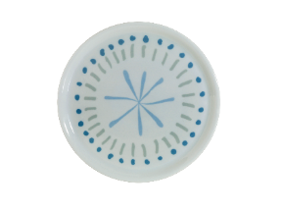 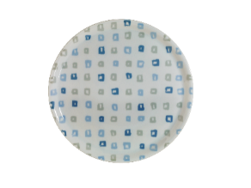 | BIT01512 | SET 2 PIATTI PIZZA FIORE+QUADRI | ROMANTIC | CERAMICA | 49 | 98 | 48.00 | 2,352.00
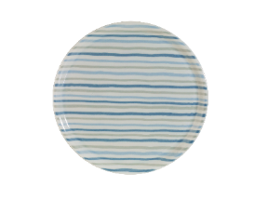 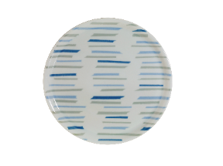 | BIT01534 | SET 2 PIATTI PIZZA RIGHE+TRATTI | ROMANTIC | CERAMICA | 54 | 108 | 48.00 | 2,592.00
 | BIT20103 | INSALATIERA CM.23 BIANCO/GRIGIO/NERO | MIX | CERAMICA | 61 | 61 | 20.00 | 1,220.00
 | SIG00250 | SET 2 CALICI TRASPARENTI | MIX | VETRO | 146 | 292 | 24.00 | 3,504.00
 | SIG00217 | INSALATIERA BIANCO/VERDE/AZZURRO | DISEGUALE | CERAMICA | 54 | 54 | 35.00 | 1,890.00
 | SIG00212 | SET 2 COPPETTE BIANCO/VERDE/AZZURRO | MIX | CERAMICA | 96 | 192 | 20.00 | 1,920.00
 | BIT20199 | SET 3 PZ TAVOLA BIANCO/GRIGIO/NERO | MIX | CERAMICA | 156 | 468 | 24.00 | 3,744.00
 | BIT20105 | VASSOIO TONDO CM.31 BIANCO/GRIGIO/NERO | MIX | CERAMICA | 36 | 36 | 22.00 | 792.00
 | BIT20104 | VASSOIO OVALE CM.35 BIANCO/GRIGIO/NERO | MIX | CERAMICA | 22 | 22 | 22.00 | 484.00
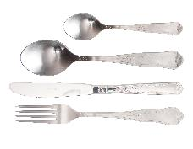 | HER00001 | SET 24 PZ POSATE MAT RETRO' | RETRO' | ACCIAIO | 21 | 21 | 120.00 | 2,520.00

 |  |  |  |  | 3294 | 9022 |  | 147,678.00

